Sheet1
Parent | Child | Relation type | Description | как я это сделал в Erwin
Director | Movie | M:M | у одного режисёра может быть много фильмов и есть в мире фильмы, над которыми трудились многие режисёры | 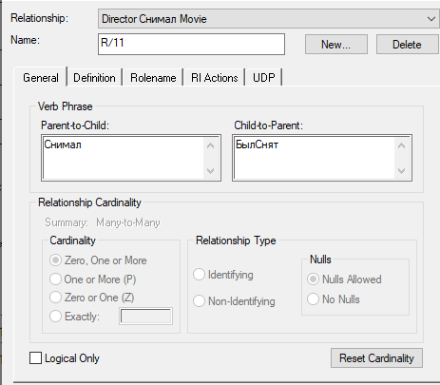
Collection | Movie | M:M | в одной коллекции может быть много фильмов как один фильм может быть в многих коллекциях | 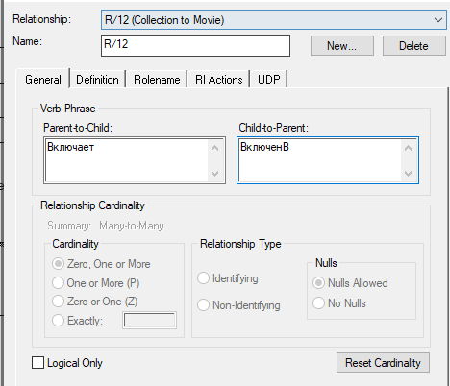
Carrier | Movie | M:M | На одном носителе может быть на несколько фильмов, как и один фильм может быть на многих насителях | 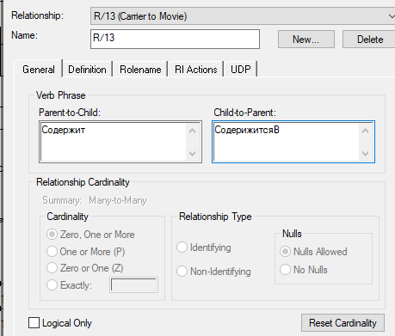
Publisher | Piblisher_Producer | 1:M | у одного Издателя может быть несколько дочерних компаний-представителей. А вот у компании-представителя только один Издатель | 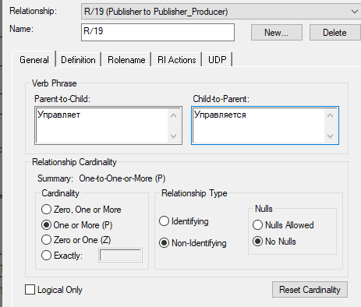
Publisher_Producer | Movie | M:M | у одного издателя может быть несколько фильмов, а одним фильмом может заниматься несколько человек | 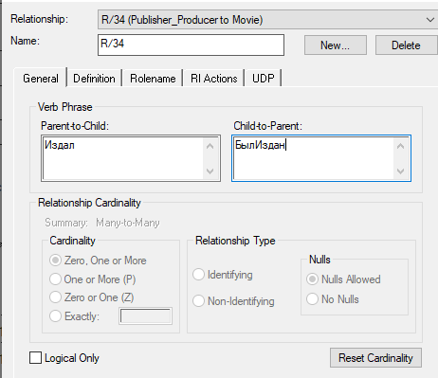
Address | Rentaler_Concrete | 1:M | у конкретного Прокатчика один адресе, а вот на одном адресе может быть даже несколько прокатчиков | 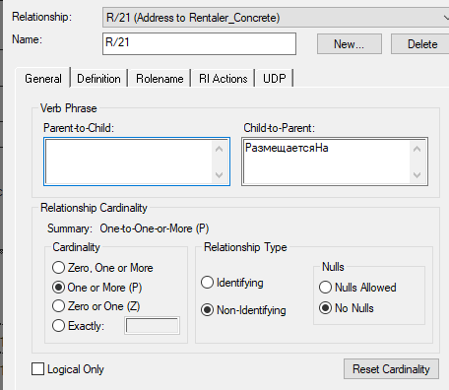
Website | Publisher | 1к1 | у одного Издателя один сайт, как и у сайта может быть один издатель | 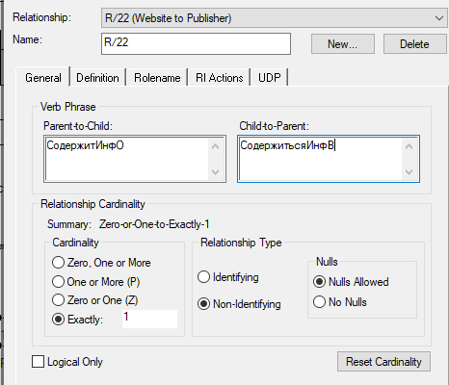
Website | Rentaler | 1к1 | у одного Прокатчика один сайт, и наоборот | 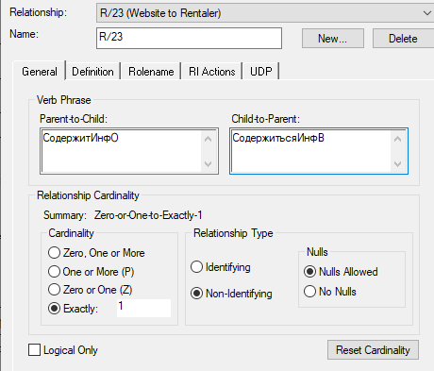
Rentaler | Rentaler_Concrete | 1:M | у прокатичика может быть несколько точек проката. А вот у точки проката только одна главная компания | 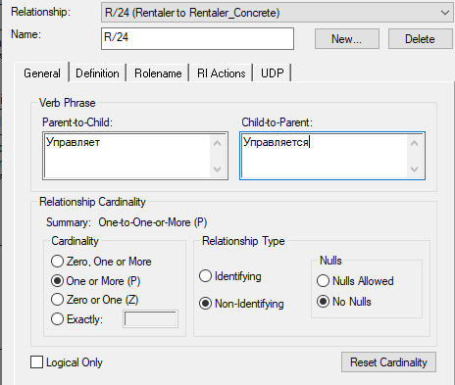
Rentaler_Concrete | Carrier | 1:M | одна точка-проката может дать в аренду много носителей. А вот носитель может идти с только с одной точки-проката. При этом -- носитель может быть как собственность Пользователя, а зн и не иметь накакого прокатчика | 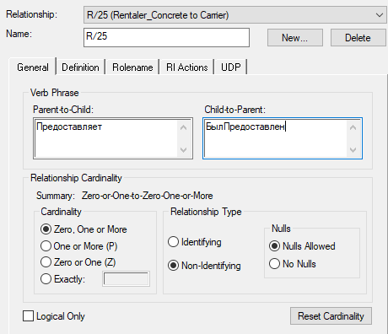
Publisher | Collection | M:M | сборник может состоять из фильмов нескольких издателей, как и фильмы издателя могут быть в нескольких сборниках | 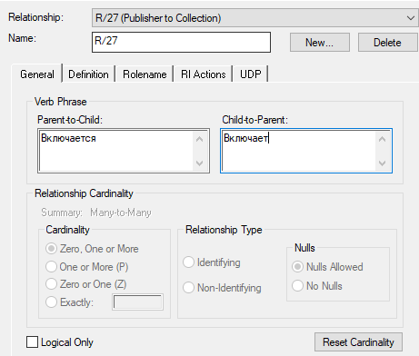
Website | Movie | 1к1 | не бывает два одинаковых фильма, как и нет смысла создавать несколько сайтов под один и тот же фильм | 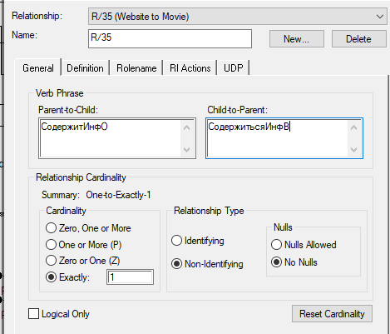
Country | Address | 1:M | в одной стране много улиц, но улица находиться только в одной стране | 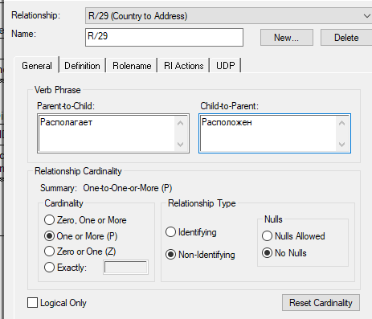
Country | Director | 1:M | в одной стране может родиться несколько режиссёров но родина у человека только одна | 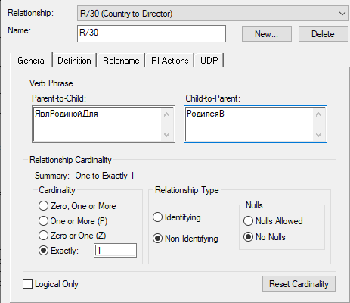
Address | Publisher_Producer | 1кM | На одном адресе может располагаться несколько издателей, но вот конкретный производитель расположен только на одном адресе | 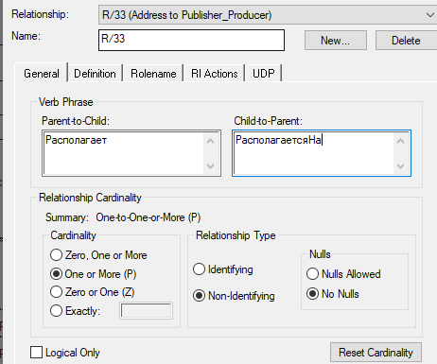
Country | Movie | 1:M | одной стране может принадлежать несколько фильмов но фильму же принадлежит только одна страна | 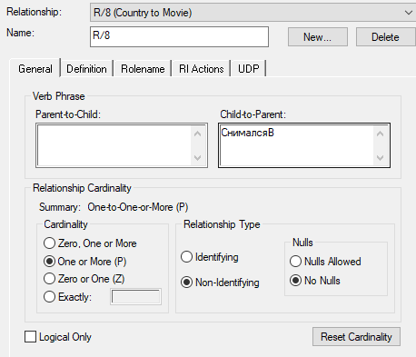
Genre | Movie | M:M | одному жанру может принадлежать много фильмов, но один фильм может включать в себя несколько жанров | 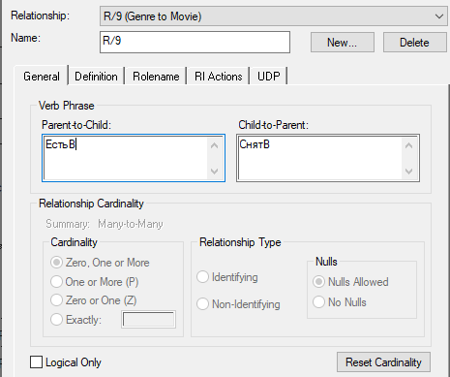
CarrierType | Carrier | 1:M | одному виду носителей соответствует много носителей но вот у носителя только один вид | 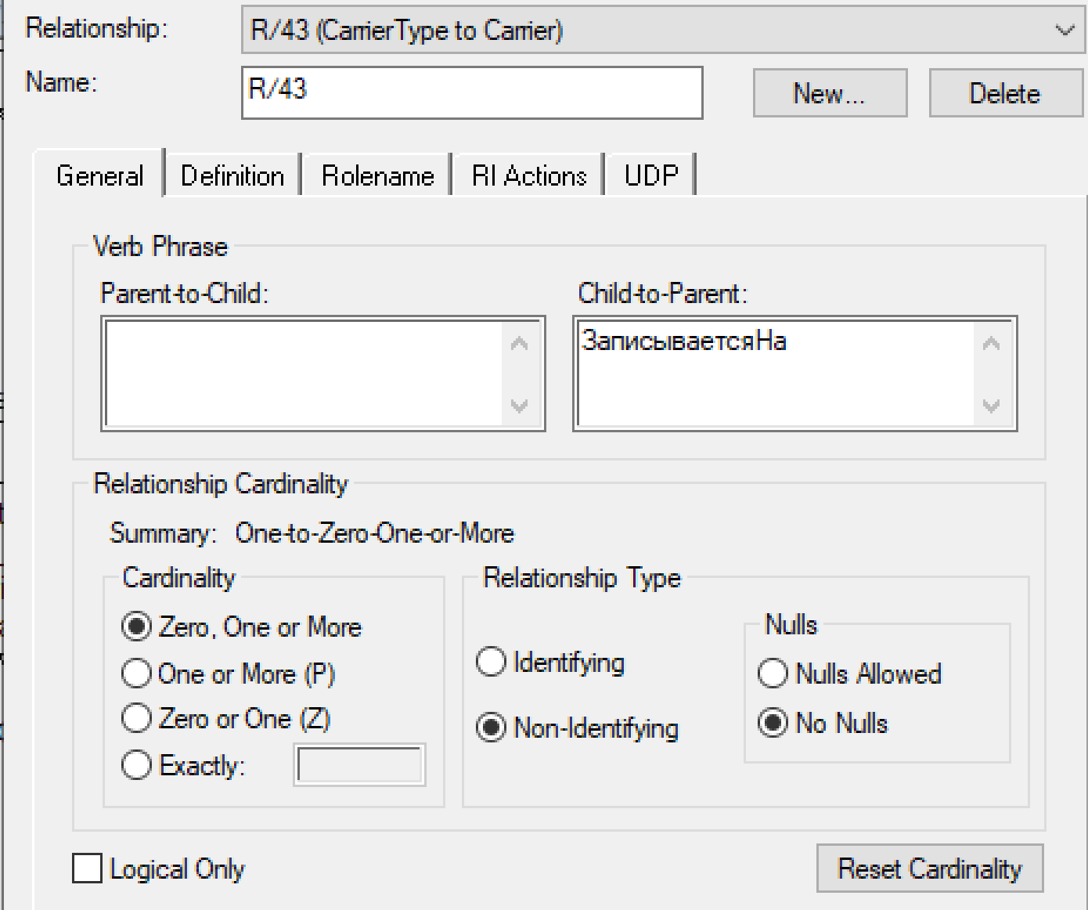
RecordingFormat | Carrier | 1:M | один формат записи можно встретить на многих носителях но один носитель может быть в одном формате записи | 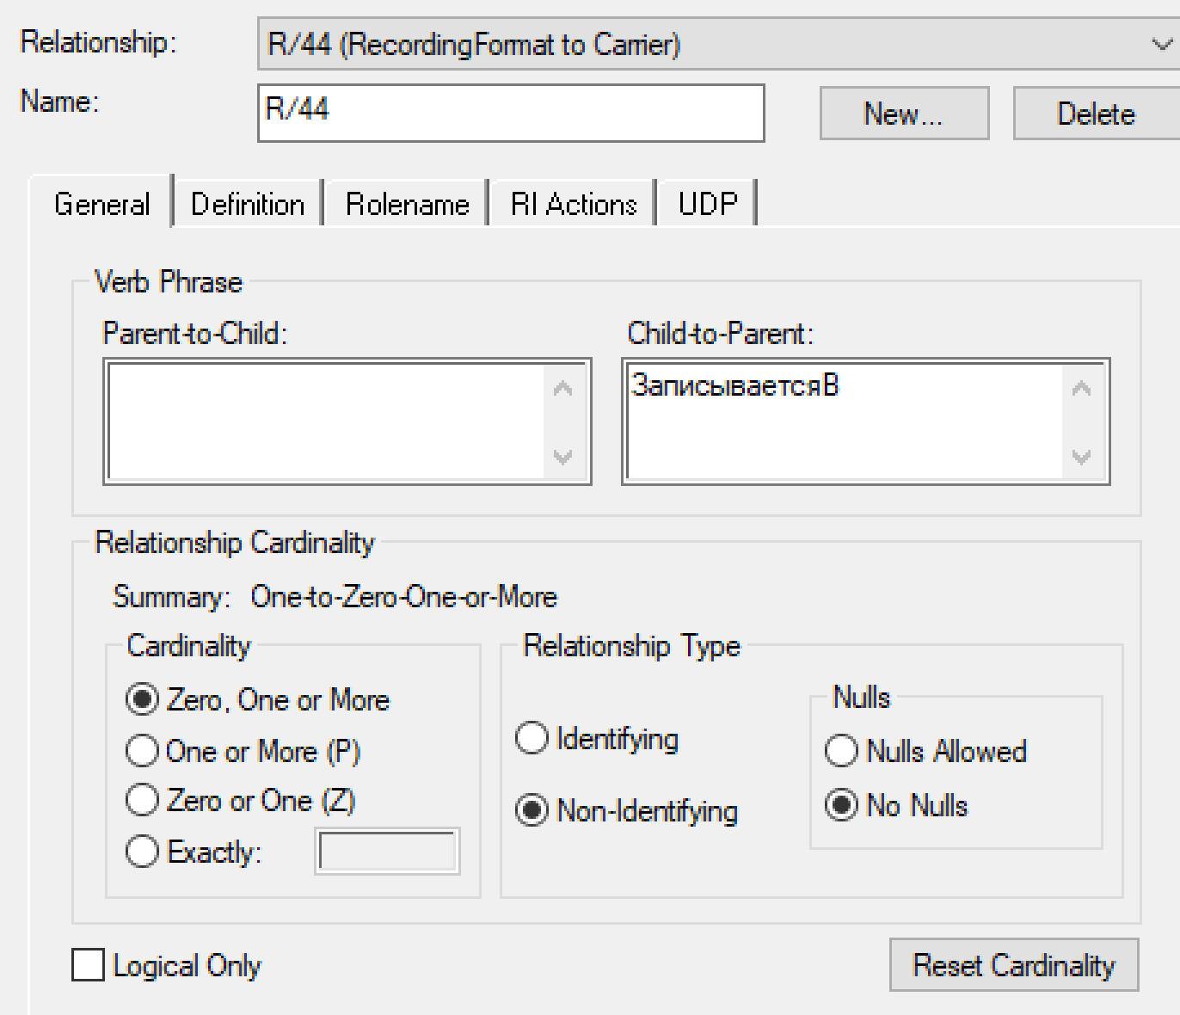
связи со связующей таблицей
User | UserFavoriteMovies | 1:M | одному пользователю может нравиться несколько фильмов, как один фильм может нравиться нескольким пользователям | 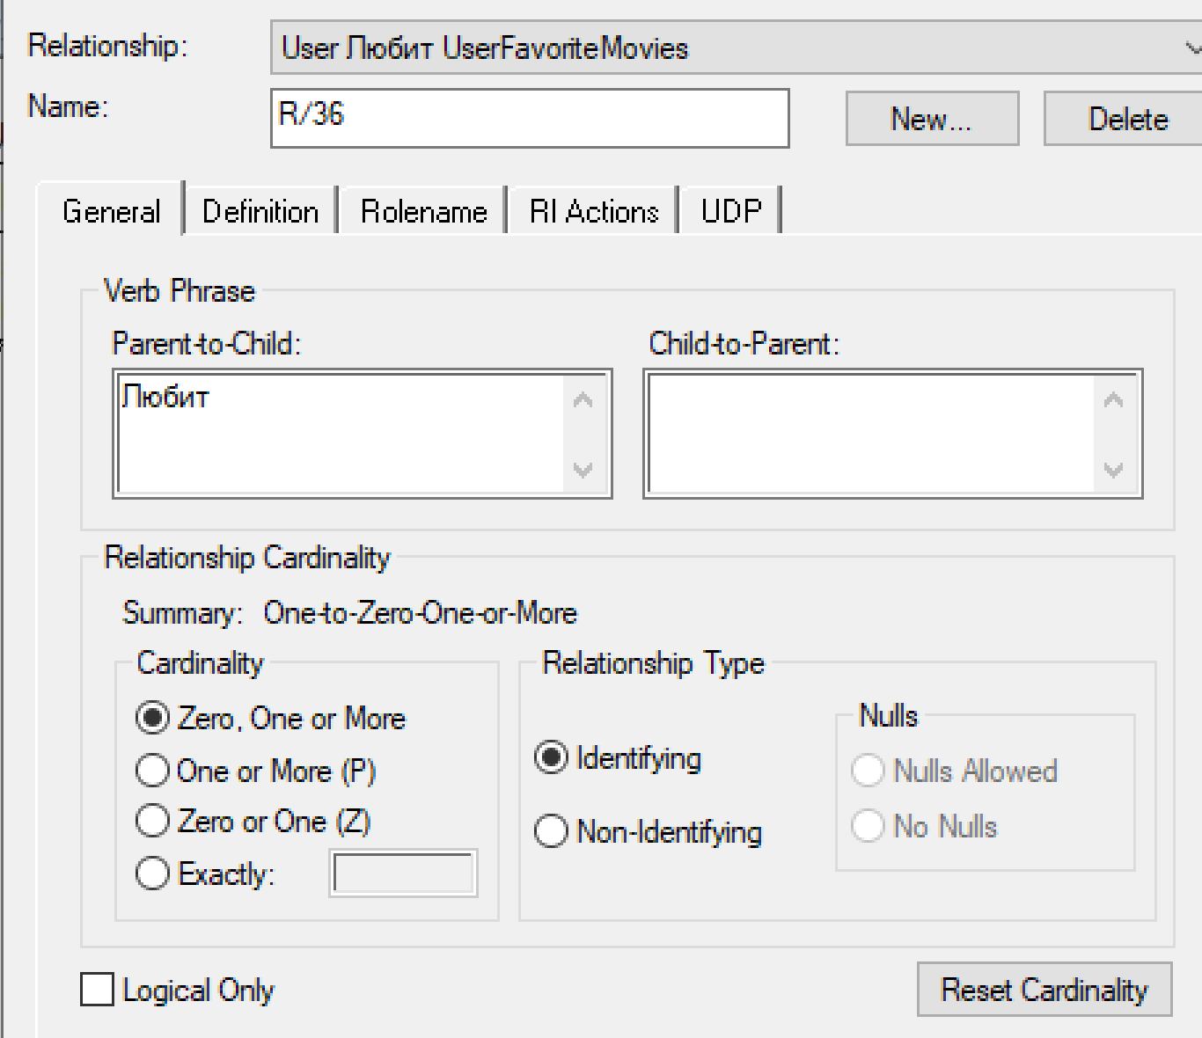
Movie | UserFavoriteMovies | 1:M |  | 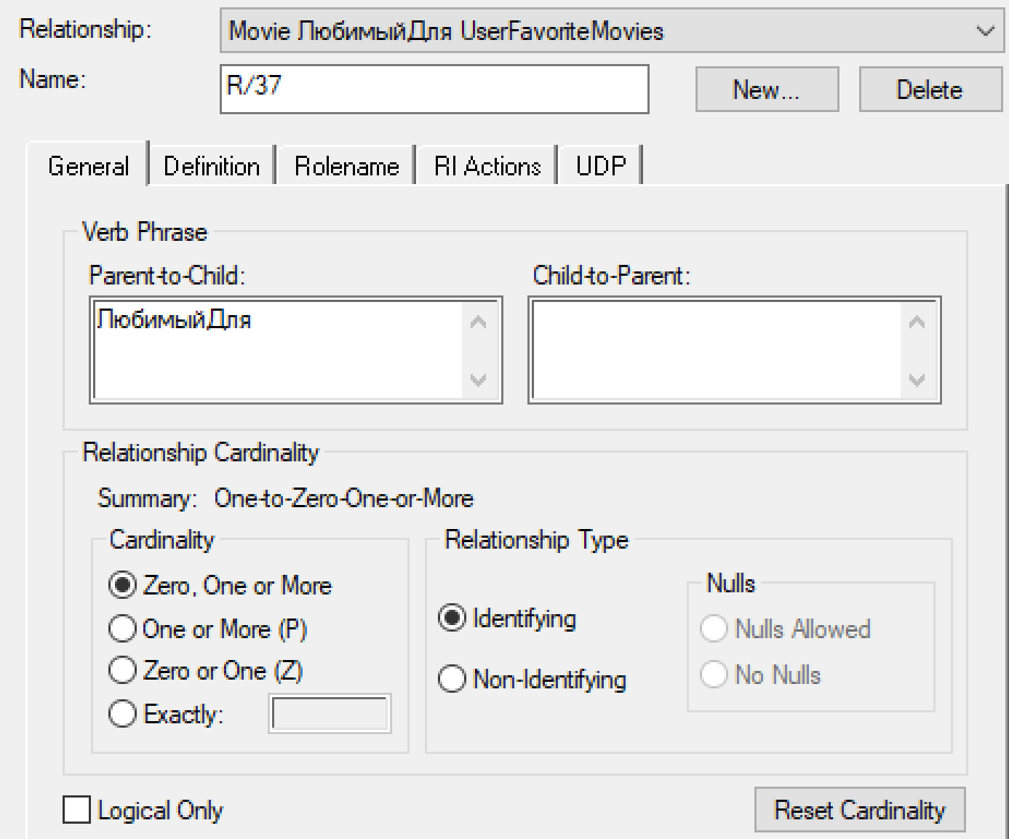
User | UserFavoriteGenres | 1:M | одному пользователю может нравиться несколько жанров, как один жанр может нравиться нескольким пользователям | 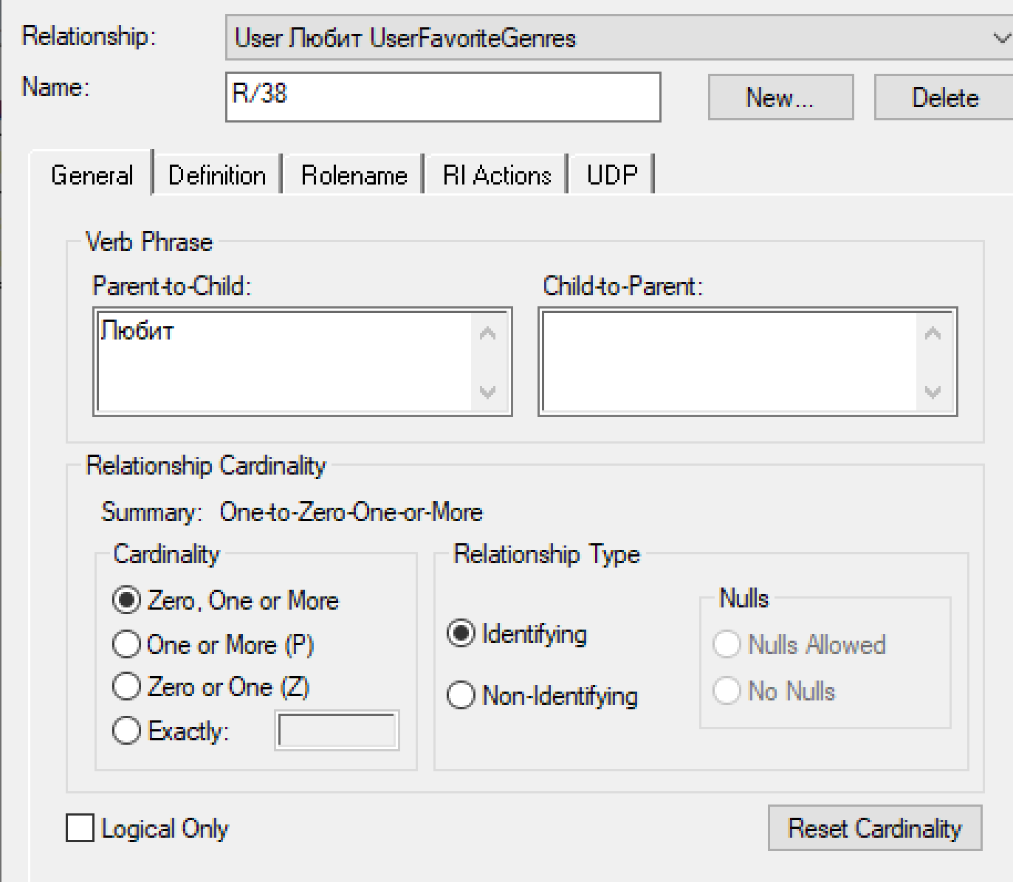
Genre | UserFaforiteGenres | 1:M |  | 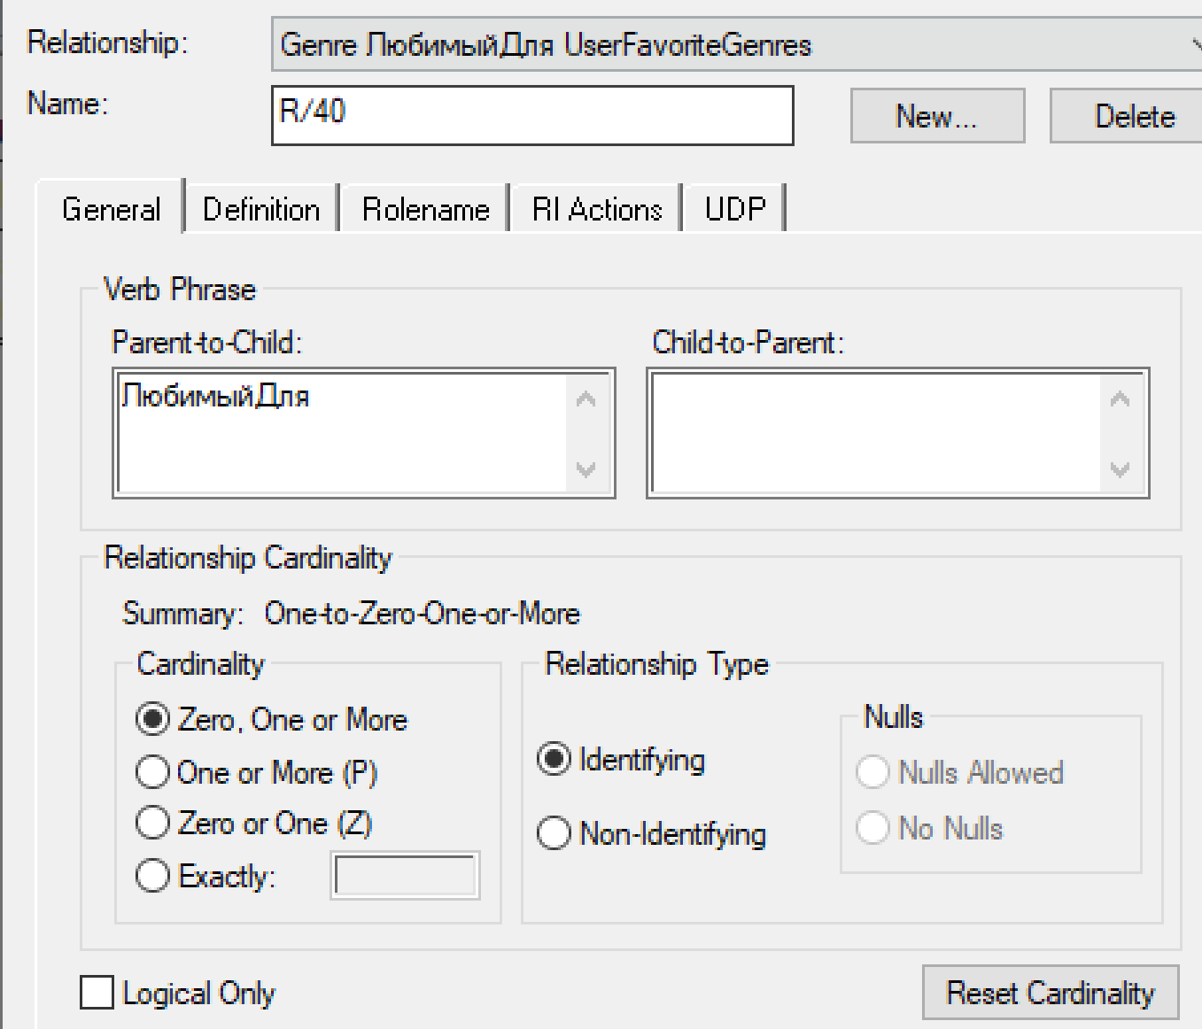
Rentaler_Concrete | RentedCattiers | 1:M | пользователь мог взять взять много носителей в одном месте но сам носитель принаждлежит только одному месту | 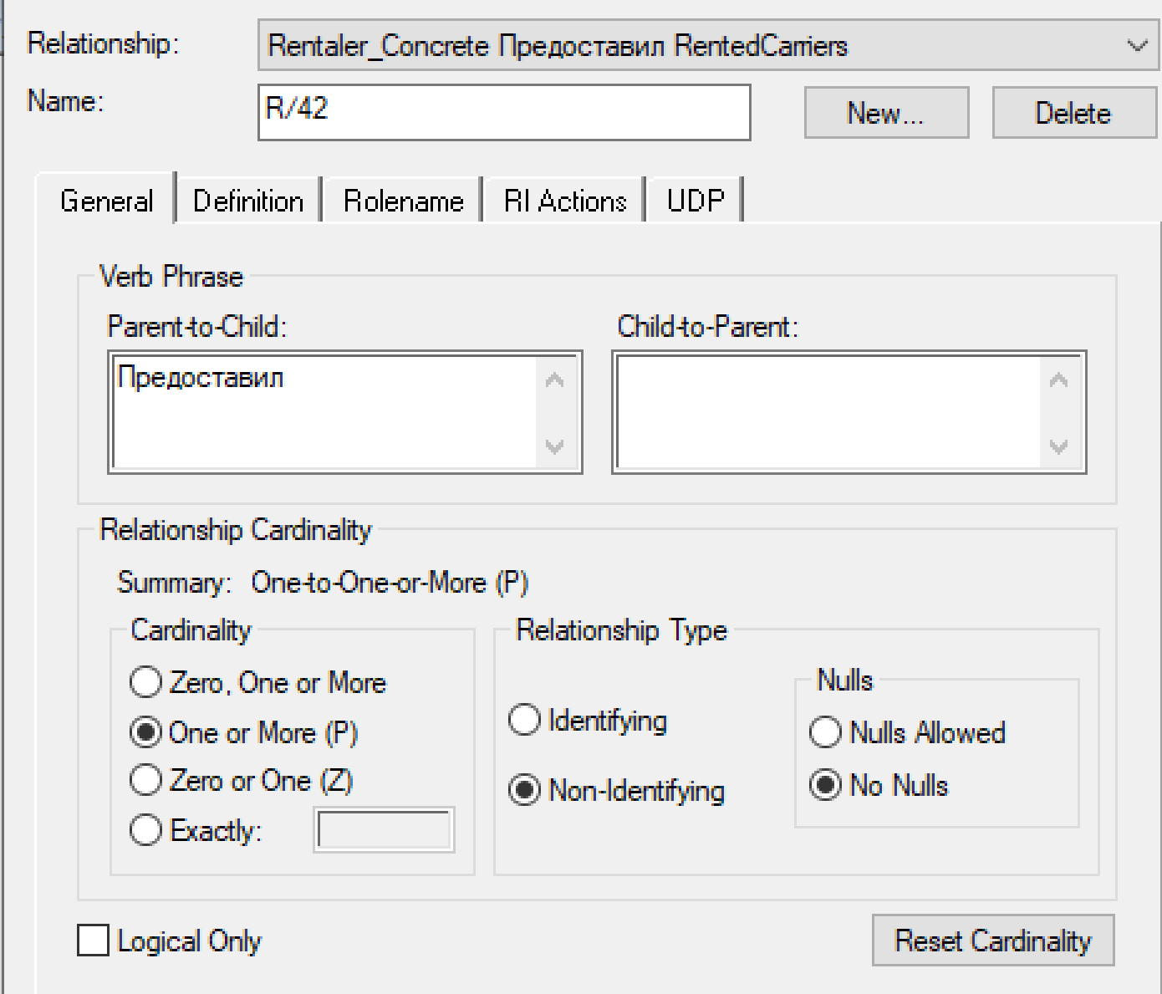
Carrier | RentedCattiers | 1к1 |  | 